상품제안서
자동차등록증(속지형) | 상품코드: F18218

 |  |  |  |  |  |  | 02-412-0044 | www.easy1.co.kr
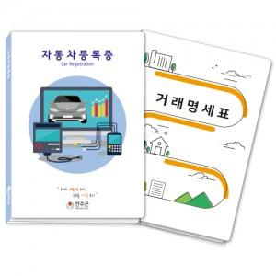

【상세/제작정보】 | <p>​<span id="husky_bookmark_end_1614157933834"></span>&nbsp;</p>

【인쇄/포장옵션】 | 풀칼라 / 비규격미포장

【공급단가】 | 수량 | 1,000~ | 2,000~ | 3,000~ | 5,000~ | 10,000~
*VAT별도 | 단가 | 570원 | 560원 | 550원 | 540원 | 520원

【상품 URL】 | https://dev.easy1.co.kr:443/src/goods_detail.php?gdno=18218

